Dólar
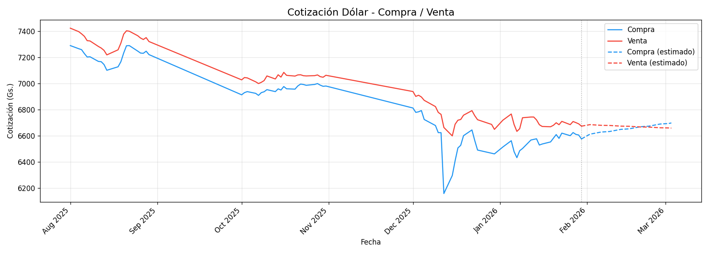
Fecha | Compra | Venta
2025-08-01 | 7291.1111111 | 7424.4444444
2025-08-02
2025-08-03
2025-08-04 | 7267.2222222 | 7397.7777778
2025-08-05 | 7260 | 7381.1111111
2025-08-06 | 7230 | 7362.2222222
2025-08-07 | 7203.8888889 | 7328.8888889
2025-08-08 | 7205.5555556 | 7326.6666667
2025-08-09
2025-08-10
2025-08-11 | 7170 | 7284.4444444
2025-08-12 | 7167.7777778 | 7272.2222222
2025-08-13 | 7146.1111111 | 7254.4444444
2025-08-14 | 7102.2222222 | 7220
2025-08-15
2025-08-16
2025-08-17
2025-08-18 | 7128.8888889 | 7258.8888889
2025-08-19 | 7167.7777778 | 7310
2025-08-20 | 7234.4444444 | 7378.8888889
2025-08-21 | 7290 | 7404.4444444
2025-08-22 | 7291.1111111 | 7401.1111111
2025-08-23
2025-08-24
2025-08-25 | 7248.8888889 | 7366.6666667
2025-08-26 | 7233.8888889 | 7348.8888889
2025-08-27 | 7232.2222222 | 7337.7777778
2025-08-28 | 7248.3333333 | 7352.2222222
2025-08-29 | 7222.2222222 | 7322.2222222
2025-08-30
2025-08-31
2025-10-01 | 6914.4444444 | 7028.8888889
2025-10-02 | 6931.1111111 | 7046.6666667
2025-10-03 | 6938.8888889 | 7043.8888889
2025-10-04
2025-10-05
2025-10-06 | 6925.5555556 | 7013.8888889
2025-10-07 | 6910 | 7000.5555556
2025-10-08 | 6931.1111111 | 7010
2025-10-09 | 6937.7777778 | 7023.3333333
2025-10-10 | 6953.8888889 | 7058.8888889
2025-10-11
2025-10-12
2025-10-13 | 6938.8888889 | 7035.5555556
2025-10-14 | 6960 | 7067.7777778
2025-10-15 | 6951.1111111 | 7050
2025-10-16 | 6977.7777778 | 7086.1111111
2025-10-17 | 6960.5555556 | 7063.3333333
2025-10-18
2025-10-19
2025-10-20 | 6957.7777778 | 7057.7777778
2025-10-21 | 6982.2222222 | 7066.6666667
2025-10-22 | 6996.6666667 | 7067.7777778
2025-10-23 | 6993.3333333 | 7060.5555556
2025-10-24 | 6987.2222222 | 7058.8888889
2025-10-25
2025-10-26
2025-10-27 | 6993.8888889 | 7061.1111111
2025-10-28 | 7000.5555556 | 7066.6666667
2025-10-29 | 6988.3333333 | 7053.3333333
2025-10-30 | 6979.4444444 | 7048.8888889
2025-10-31 | 6981.6666667 | 7063.8888889
2025-12-01 | 6813.3333333 | 6939.4444444
2025-12-02 | 6780 | 6902.2222222
2025-12-03 | 6784.4444444 | 6911.1111111
2025-12-04 | 6793.8888889 | 6897.7777778
2025-12-05 | 6725.5555556 | 6872.2222222
2025-12-06
2025-12-07
2025-12-08
2025-12-09 | 6679.4444444 | 6824.4444444
2025-12-10 | 6625 | 6780
2025-12-11 | 6624.4444444 | 6764.4444444
2025-12-12 | 6158.8888889 | 6664.4444444
2025-12-13
2025-12-14
2025-12-15 | 6296.6666667 | 6600
2025-12-16 | 6408.8888889 | 6688.8888889
2025-12-17 | 6507.7777778 | 6720
2025-12-18 | 6527.7777778 | 6725.5555556
2025-12-19 | 6601.6666667 | 6758.3333333
2025-12-20
2025-12-21
2025-12-22 | 6645.5555556 | 6793.3333333
2025-12-23 | 6564.4444444 | 6754.4444444
2025-12-24 | 6491.6666667 | 6723.8888889
2025-12-25
2025-12-26
2025-12-27
2025-12-28
2025-12-29 | 6467.2222222 | 6687.7777778
2025-12-30 | 6462.2222222 | 6650
2025-12-31
2026-01-01
2026-01-02 | 6515 | 6720
2026-01-03
2026-01-04
2026-01-05 | 6563.125 | 6767.5
2026-01-06 | 6479.4444444 | 6687.2222222
2026-01-07 | 6433.3333333 | 6634.4444444
2026-01-08 | 6486.6666667 | 6655
2026-01-09 | 6503.3333333 | 6738.8888889
2026-01-10
2026-01-11
2026-01-12 | 6568.3333333 | 6744.4444444
2026-01-13 | 6573.3333333 | 6744.4444444
2026-01-14 | 6577.7777778 | 6722.2222222
2026-01-15 | 6530 | 6685.5555556
2026-01-16 | 6537.7777778 | 6672.2222222
2026-01-17
2026-01-18
2026-01-19 | 6553.8888889 | 6670
2026-01-20 | 6582.2222222 | 6681.1111111
2026-01-21 | 6610 | 6700.5555556
2026-01-22 | 6581.1111111 | 6685.5555556
2026-01-23 | 6621.1111111 | 6711.1111111
2026-01-24
2026-01-25
2026-01-26 | 6601.6666667 | 6686.1111111
2026-01-27 | 6625.5555556 | 6710
2026-01-28 | 6611.6666667 | 6701.6666667
2026-01-29 | 6606.6666667 | 6692.2222222
2026-01-30 | 6576.6666667 | 6674.4444444
2026-01-31

Real
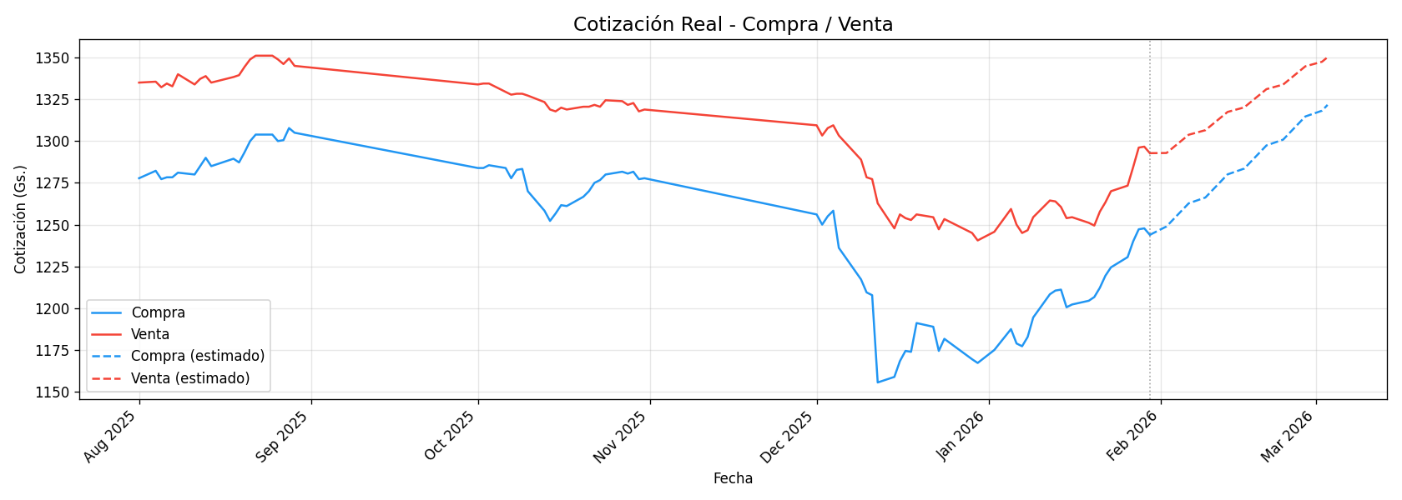
Fecha | Compra | Venta
2025-08-01 | 1277.7777778 | 1335
2025-08-02
2025-08-03
2025-08-04 | 1282.2222222 | 1335.5555556
2025-08-05 | 1277.2222222 | 1332.2222222
2025-08-06 | 1278.3333333 | 1334.4444444
2025-08-07 | 1278.3333333 | 1332.7777778
2025-08-08 | 1281.1111111 | 1340
2025-08-09
2025-08-10
2025-08-11 | 1280 | 1333.8888889
2025-08-12 | 1285 | 1337.2222222
2025-08-13 | 1290 | 1338.8888889
2025-08-14 | 1285 | 1335
2025-08-15
2025-08-16
2025-08-17
2025-08-18 | 1289.4444444 | 1338.3333333
2025-08-19 | 1287.2222222 | 1339.4444444
2025-08-20 | 1293.3333333 | 1344.4444444
2025-08-21 | 1300 | 1348.8888889
2025-08-22 | 1303.8888889 | 1351.1111111
2025-08-23
2025-08-24
2025-08-25 | 1303.8888889 | 1351.1111111
2025-08-26 | 1300 | 1348.8888889
2025-08-27 | 1300.5555556 | 1346.1111111
2025-08-28 | 1307.7777778 | 1349.4444444
2025-08-29 | 1305 | 1345
2025-08-30
2025-08-31
2025-10-01 | 1283.8888889 | 1333.8888889
2025-10-02 | 1283.8888889 | 1334.4444444
2025-10-03 | 1285.5555556 | 1334.4444444
2025-10-04
2025-10-05
2025-10-06 | 1283.8888889 | 1329.4444444
2025-10-07 | 1277.7777778 | 1327.7777778
2025-10-08 | 1282.7777778 | 1328.3333333
2025-10-09 | 1283.3333333 | 1328.3333333
2025-10-10 | 1270 | 1327.2222222
2025-10-11
2025-10-12
2025-10-13 | 1258.3333333 | 1323.3333333
2025-10-14 | 1252.2222222 | 1318.8888889
2025-10-15 | 1256.6666667 | 1317.7777778
2025-10-16 | 1261.6666667 | 1320
2025-10-17 | 1261.1111111 | 1318.8888889
2025-10-18
2025-10-19
2025-10-20 | 1266.6666667 | 1320.5555556
2025-10-21 | 1270 | 1320.5555556
2025-10-22 | 1275 | 1321.6666667
2025-10-23 | 1276.6666667 | 1320.5555556
2025-10-24 | 1280 | 1324.4444444
2025-10-25
2025-10-26
2025-10-27 | 1281.6666667 | 1323.8888889
2025-10-28 | 1280.5555556 | 1321.6666667
2025-10-29 | 1281.6666667 | 1322.7777778
2025-10-30 | 1277.2222222 | 1317.7777778
2025-10-31 | 1277.7777778 | 1318.8888889
2025-12-01 | 1256.1111111 | 1309.4444444
2025-12-02 | 1250 | 1303.3333333
2025-12-03 | 1255 | 1307.7777778
2025-12-04 | 1258.3333333 | 1309.4444444
2025-12-05 | 1236.1111111 | 1303.3333333
2025-12-06
2025-12-07
2025-12-08
2025-12-09 | 1217.2222222 | 1288.8888889
2025-12-10 | 1209.4444444 | 1278.3333333
2025-12-11 | 1207.7777778 | 1277.2222222
2025-12-12 | 1155.5555556 | 1262.7777778
2025-12-13
2025-12-14
2025-12-15 | 1158.8888889 | 1247.7777778
2025-12-16 | 1168.3333333 | 1256.1111111
2025-12-17 | 1174.4444444 | 1253.8888889
2025-12-18 | 1173.8888889 | 1252.7777778
2025-12-19 | 1191.1111111 | 1256.1111111
2025-12-20
2025-12-21
2025-12-22 | 1188.8888889 | 1254.4444444
2025-12-23 | 1174.4444444 | 1247.2222222
2025-12-24 | 1181.6666667 | 1253.3333333
2025-12-25
2025-12-26
2025-12-27
2025-12-28
2025-12-29 | 1169.4444444 | 1245
2025-12-30 | 1167.2222222 | 1240.5555556
2025-12-31
2026-01-01
2026-01-02 | 1175 | 1245.7142857
2026-01-03
2026-01-04
2026-01-05 | 1187.5 | 1259.375
2026-01-06 | 1178.8888889 | 1250
2026-01-07 | 1177.2222222 | 1245
2026-01-08 | 1182.7777778 | 1246.6666667
2026-01-09 | 1194.4444444 | 1254.4444444
2026-01-10
2026-01-11
2026-01-12 | 1208.3333333 | 1264.4444444
2026-01-13 | 1210.5555556 | 1263.8888889
2026-01-14 | 1211.1111111 | 1260.5555556
2026-01-15 | 1200.5555556 | 1253.8888889
2026-01-16 | 1202.2222222 | 1254.4444444
2026-01-17
2026-01-18
2026-01-19 | 1204.4444444 | 1251.1111111
2026-01-20 | 1206.6666667 | 1249.4444444
2026-01-21 | 1212.2222222 | 1257.7777778
2026-01-22 | 1219.4444444 | 1263.3333333
2026-01-23 | 1224.4444444 | 1270
2026-01-24
2026-01-25
2026-01-26 | 1230.5555556 | 1273.3333333
2026-01-27 | 1240 | 1284.4444444
2026-01-28 | 1247.2222222 | 1296.1111111
2026-01-29 | 1247.7777778 | 1296.6666667
2026-01-30 | 1243.8888889 | 1292.7777778
2026-01-31

Peso Argentino
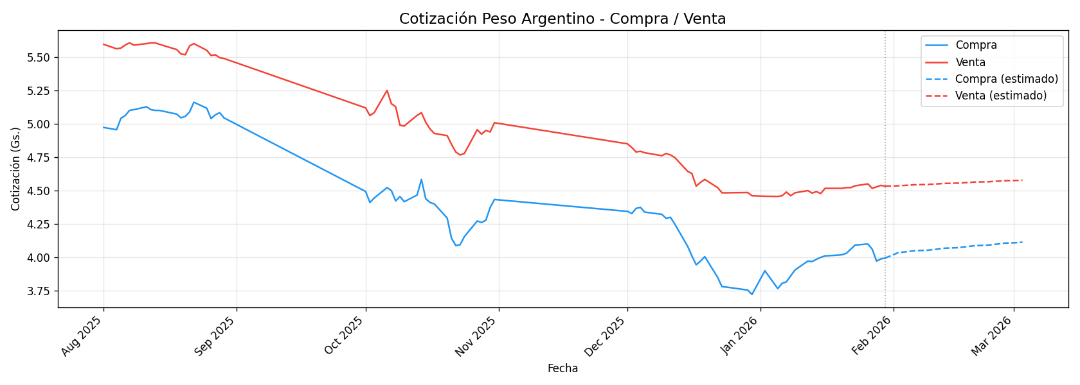
Fecha | Compra | Venta
2025-08-01 | 4.9722222222 | 5.5944444444
2025-08-02
2025-08-03
2025-08-04 | 4.9555555556 | 5.5611111111
2025-08-05 | 5.0411111111 | 5.5666666667
2025-08-06 | 5.0611111111 | 5.5888888889
2025-08-07 | 5.1 | 5.6055555556
2025-08-08 | 5.1055555556 | 5.5888888889
2025-08-09
2025-08-10
2025-08-11 | 5.1272222222 | 5.6
2025-08-12 | 5.1055555556 | 5.6055555556
2025-08-13 | 5.1 | 5.6055555556
2025-08-14 | 5.1 | 5.5944444444
2025-08-15
2025-08-16
2025-08-17
2025-08-18 | 5.0722222222 | 5.5555555556
2025-08-19 | 5.0444444444 | 5.5222222222
2025-08-20 | 5.0555555556 | 5.5166666667
2025-08-21 | 5.0888888889 | 5.5833333333
2025-08-22 | 5.1611111111 | 5.6
2025-08-23
2025-08-24
2025-08-25 | 5.1166666667 | 5.55
2025-08-26 | 5.0388888889 | 5.5111111111
2025-08-27 | 5.0666666667 | 5.5166666667
2025-08-28 | 5.0833333333 | 5.4944444444
2025-08-29 | 5.0444444444 | 5.4888888889
2025-08-30
2025-08-31
2025-10-01 | 4.4933333333 | 5.1188888889
2025-10-02 | 4.4111111111 | 5.0611111111
2025-10-03 | 4.4444444444 | 5.0833333333
2025-10-04
2025-10-05
2025-10-06 | 4.5222222222 | 5.25
2025-10-07 | 4.5 | 5.15
2025-10-08 | 4.4222222222 | 5.1277777778
2025-10-09 | 4.4555555556 | 4.9888888889
2025-10-10 | 4.4166666667 | 4.9833333333
2025-10-11
2025-10-12
2025-10-13 | 4.4666666667 | 5.0633333333
2025-10-14 | 4.5833333333 | 5.0833333333
2025-10-15 | 4.4388888889 | 5.0111111111
2025-10-16 | 4.4111111111 | 4.9611111111
2025-10-17 | 4.4 | 4.9277777778
2025-10-18
2025-10-19
2025-10-20 | 4.2944444444 | 4.9111111111
2025-10-21 | 4.1433333333 | 4.8466666667
2025-10-22 | 4.0888888889 | 4.7888888889
2025-10-23 | 4.0944444444 | 4.7666666667
2025-10-24 | 4.1555555556 | 4.7777777778
2025-10-25
2025-10-26
2025-10-27 | 4.2722222222 | 4.9555555556
2025-10-28 | 4.2611111111 | 4.9222222222
2025-10-29 | 4.2777777778 | 4.95
2025-10-30 | 4.3722222222 | 4.9388888889
2025-10-31 | 4.4333333333 | 5.0077777778
2025-12-01 | 4.3444444444 | 4.85
2025-12-02 | 4.3277777778 | 4.8222222222
2025-12-03 | 4.3666666667 | 4.7888888889
2025-12-04 | 4.3744444444 | 4.7944444444
2025-12-05 | 4.3388888889 | 4.7833333333
2025-12-06
2025-12-07
2025-12-08
2025-12-09 | 4.3222222222 | 4.7611111111
2025-12-10 | 4.2922222222 | 4.7777777778
2025-12-11 | 4.3 | 4.7666666667
2025-12-12 | 4.25 | 4.7477777778
2025-12-13
2025-12-14
2025-12-15 | 4.0833333333 | 4.6444444444
2025-12-16 | 4.0111111111 | 4.6277777778
2025-12-17 | 3.9444444444 | 4.5333333333
2025-12-18 | 3.9722222222 | 4.5611111111
2025-12-19 | 4.0055555556 | 4.5833333333
2025-12-20
2025-12-21
2025-12-22 | 3.85 | 4.5222222222
2025-12-23 | 3.7811111111 | 4.4833333333
2025-12-24 | 3.7777777778 | 4.4833333333
2025-12-25
2025-12-26
2025-12-27
2025-12-28
2025-12-29 | 3.7555555556 | 4.4855555556
2025-12-30 | 3.7222222222 | 4.4611111111
2025-12-31
2026-01-01
2026-01-02 | 3.9 | 4.4571428571
2026-01-03
2026-01-04
2026-01-05 | 3.76625 | 4.45625
2026-01-06 | 3.8055555556 | 4.4611111111
2026-01-07 | 3.8166666667 | 4.4888888889
2026-01-08 | 3.8611111111 | 4.4611111111
2026-01-09 | 3.9055555556 | 4.4833333333
2026-01-10
2026-01-11
2026-01-12 | 3.9722222222 | 4.5
2026-01-13 | 3.9688888889 | 4.4811111111
2026-01-14 | 3.9855555556 | 4.4922222222
2026-01-15 | 4 | 4.4777777778
2026-01-16 | 4.0111111111 | 4.5166666667
2026-01-17
2026-01-18
2026-01-19 | 4.0166666667 | 4.5166666667
2026-01-20 | 4.02 | 4.5166666667
2026-01-21 | 4.0311111111 | 4.5222222222
2026-01-22 | 4.0611111111 | 4.5222222222
2026-01-23 | 4.0922222222 | 4.5355555556
2026-01-24
2026-01-25
2026-01-26 | 4.1 | 4.55
2026-01-27 | 4.0611111111 | 4.5166666667
2026-01-28 | 3.9722222222 | 4.5277777778
2026-01-29 | 3.9888888889 | 4.5388888889
2026-01-30 | 3.9944444444 | 4.5333333333
2026-01-31

Euro
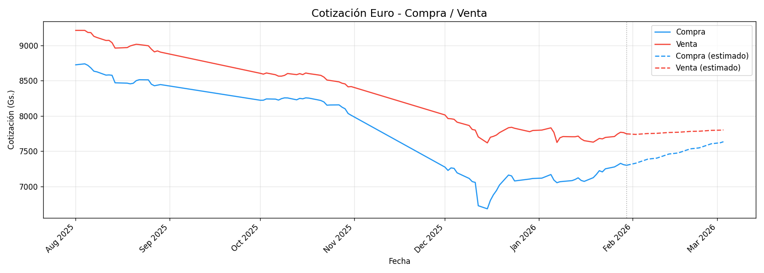
Fecha | Compra | Venta
2025-08-01 | 8725 | 9212.7777778
2025-08-02
2025-08-03
2025-08-04 | 8738.8888889 | 9212.7777778
2025-08-05 | 8717.7777778 | 9184.4444444
2025-08-06 | 8681.1111111 | 9181.1111111
2025-08-07 | 8634.4444444 | 9128.8888889
2025-08-08 | 8625.5555556 | 9112.2222222
2025-08-09
2025-08-10
2025-08-11 | 8578.8888889 | 9070
2025-08-12 | 8581.6666667 | 9071.1111111
2025-08-13 | 8576.6666667 | 9038.8888889
2025-08-14 | 8470 | 8962.2222222
2025-08-15
2025-08-16
2025-08-17
2025-08-18 | 8465 | 8968.8888889
2025-08-19 | 8455.5555556 | 8992.2222222
2025-08-20 | 8463.3333333 | 9005
2025-08-21 | 8500.5555556 | 9016.1111111
2025-08-22 | 8513.8888889 | 9011.6666667
2025-08-23
2025-08-24
2025-08-25 | 8512.2222222 | 8995
2025-08-26 | 8450 | 8947.2222222
2025-08-27 | 8428.3333333 | 8908.3333333
2025-08-28 | 8436.6666667 | 8922.2222222
2025-08-29 | 8445 | 8905
2025-08-30
2025-08-31
2025-10-01 | 8222.7777778 | 8604.4444444
2025-10-02 | 8223.3333333 | 8592.7777778
2025-10-03 | 8241.6666667 | 8609.4444444
2025-10-04
2025-10-05
2025-10-06 | 8238.8888889 | 8584.4444444
2025-10-07 | 8225 | 8564.4444444
2025-10-08 | 8245.5555556 | 8564.4444444
2025-10-09 | 8256.6666667 | 8575.5555556
2025-10-10 | 8255.5555556 | 8601.6666667
2025-10-11
2025-10-12
2025-10-13 | 8228.8888889 | 8585.5555556
2025-10-14 | 8248.8888889 | 8600
2025-10-15 | 8243.3333333 | 8586.1111111
2025-10-16 | 8256.6666667 | 8608.8888889
2025-10-17 | 8253.3333333 | 8600.5555556
2025-10-18
2025-10-19
2025-10-20 | 8228.3333333 | 8582.2222222
2025-10-21 | 8218.8888889 | 8575
2025-10-22 | 8198.8888889 | 8551.1111111
2025-10-23 | 8152.7777778 | 8509.4444444
2025-10-24 | 8155.5555556 | 8503.3333333
2025-10-25
2025-10-26
2025-10-27 | 8157.2222222 | 8483.3333333
2025-10-28 | 8124.4444444 | 8463.8888889
2025-10-29 | 8101.6666667 | 8453.8888889
2025-10-30 | 8035 | 8412.7777778
2025-10-31 | 8010 | 8416.6666667
2025-12-01 | 7275 | 8014.4444444
2025-12-02 | 7227.7777778 | 7963.3333333
2025-12-03 | 7263.8888889 | 7960
2025-12-04 | 7257.2222222 | 7952.7777778
2025-12-05 | 7194.4444444 | 7912.2222222
2025-12-06
2025-12-07
2025-12-08
2025-12-09 | 7114.4444444 | 7864.4444444
2025-12-10 | 7070 | 7808.8888889
2025-12-11 | 7058.3333333 | 7800
2025-12-12 | 6727.7777778 | 7703.3333333
2025-12-13
2025-12-14
2025-12-15 | 6683.8888889 | 7618.3333333
2025-12-16 | 6803.3333333 | 7698.3333333
2025-12-17 | 6882.2222222 | 7711.1111111
2025-12-18 | 6942.2222222 | 7729.4444444
2025-12-19 | 7020.5555556 | 7763.3333333
2025-12-20
2025-12-21
2025-12-22 | 7162.7777778 | 7833.3333333
2025-12-23 | 7150.5555556 | 7839.4444444
2025-12-24 | 7078.8888889 | 7825.5555556
2025-12-25
2025-12-26
2025-12-27
2025-12-28
2025-12-29 | 7106.1111111 | 7777.2222222
2025-12-30 | 7113.8888889 | 7793.8888889
2025-12-31
2026-01-01
2026-01-02 | 7118.5714286 | 7800
2026-01-03
2026-01-04
2026-01-05 | 7170 | 7831.875
2026-01-06 | 7091.1111111 | 7766.6666667
2026-01-07 | 7053.8888889 | 7624.4444444
2026-01-08 | 7068.3333333 | 7691.1111111
2026-01-09 | 7072.2222222 | 7708.3333333
2026-01-10
2026-01-11
2026-01-12 | 7083.8888889 | 7705.5555556
2026-01-13 | 7100 | 7705.5555556
2026-01-14 | 7123.3333333 | 7714.4444444
2026-01-15 | 7086.1111111 | 7674.4444444
2026-01-16 | 7072.7777778 | 7650
2026-01-17
2026-01-18
2026-01-19 | 7125.5555556 | 7628.8888889
2026-01-20 | 7170.5555556 | 7655
2026-01-21 | 7224.4444444 | 7681.6666667
2026-01-22 | 7207.2222222 | 7675
2026-01-23 | 7251.1111111 | 7695.5555556
2026-01-24
2026-01-25
2026-01-26 | 7277.7777778 | 7708.8888889
2026-01-27 | 7301.6666667 | 7743.8888889
2026-01-28 | 7328.3333333 | 7768.8888889
2026-01-29 | 7309.4444444 | 7764.4444444
2026-01-30 | 7301.1111111 | 7746.6666667
2026-01-31

Yen
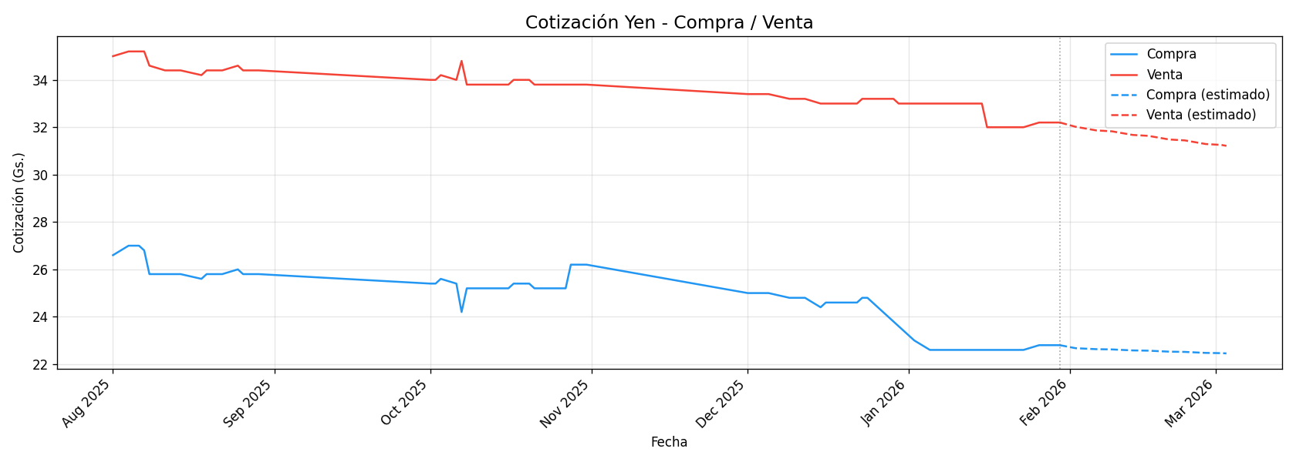
Fecha | Compra | Venta
2025-08-01 | 26.6 | 35
2025-08-02
2025-08-03
2025-08-04 | 27 | 35.2
2025-08-05 | 27 | 35.2
2025-08-06 | 27 | 35.2
2025-08-07 | 26.8 | 35.2
2025-08-08 | 25.8 | 34.6
2025-08-09
2025-08-10
2025-08-11 | 25.8 | 34.4
2025-08-12 | 25.8 | 34.4
2025-08-13 | 25.8 | 34.4
2025-08-14 | 25.8 | 34.4
2025-08-15
2025-08-16
2025-08-17
2025-08-18 | 25.6 | 34.2
2025-08-19 | 25.8 | 34.4
2025-08-20 | 25.8 | 34.4
2025-08-21 | 25.8 | 34.4
2025-08-22 | 25.8 | 34.4
2025-08-23
2025-08-24
2025-08-25 | 26 | 34.6
2025-08-26 | 25.8 | 34.4
2025-08-27 | 25.8 | 34.4
2025-08-28 | 25.8 | 34.4
2025-08-29 | 25.8 | 34.4
2025-08-30
2025-08-31
2025-10-01 | 25.4 | 34
2025-10-02 | 25.4 | 34
2025-10-03 | 25.6 | 34.2
2025-10-04
2025-10-05
2025-10-06 | 25.4 | 34
2025-10-07 | 24.2 | 34.8
2025-10-08 | 25.2 | 33.8
2025-10-09 | 25.2 | 33.8
2025-10-10 | 25.2 | 33.8
2025-10-11
2025-10-12
2025-10-13 | 25.2 | 33.8
2025-10-14 | 25.2 | 33.8
2025-10-15 | 25.2 | 33.8
2025-10-16 | 25.2 | 33.8
2025-10-17 | 25.4 | 34
2025-10-18
2025-10-19
2025-10-20 | 25.4 | 34
2025-10-21 | 25.2 | 33.8
2025-10-22 | 25.2 | 33.8
2025-10-23 | 25.2 | 33.8
2025-10-24 | 25.2 | 33.8
2025-10-25
2025-10-26
2025-10-27 | 25.2 | 33.8
2025-10-28 | 26.2 | 33.8
2025-10-29 | 26.2 | 33.8
2025-10-30 | 26.2 | 33.8
2025-10-31 | 26.2 | 33.8
2025-12-01 | 25 | 33.4
2025-12-02 | 25 | 33.4
2025-12-03 | 25 | 33.4
2025-12-04 | 25 | 33.4
2025-12-05 | 25 | 33.4
2025-12-06
2025-12-07
2025-12-08
2025-12-09 | 24.8 | 33.2
2025-12-10 | 24.8 | 33.2
2025-12-11 | 24.8 | 33.2
2025-12-12 | 24.8 | 33.2
2025-12-13
2025-12-14
2025-12-15 | 24.4 | 33
2025-12-16 | 24.6 | 33
2025-12-17 | 24.6 | 33
2025-12-18 | 24.6 | 33
2025-12-19 | 24.6 | 33
2025-12-20
2025-12-21
2025-12-22 | 24.6 | 33
2025-12-23 | 24.8 | 33.2
2025-12-24 | 24.8 | 33.2
2025-12-25
2025-12-26
2025-12-27
2025-12-28
2025-12-29 | 23.8 | 33.2
2025-12-30 | 23.6 | 33
2025-12-31
2026-01-01
2026-01-02 | 23 | 33
2026-01-03
2026-01-04
2026-01-05 | 22.6 | 33
2026-01-06 | 22.6 | 33
2026-01-07 | 22.6 | 33
2026-01-08 | 22.6 | 33
2026-01-09 | 22.6 | 33
2026-01-10
2026-01-11
2026-01-12 | 22.6 | 33
2026-01-13 | 22.6 | 33
2026-01-14 | 22.6 | 33
2026-01-15 | 22.6 | 33
2026-01-16 | 22.6 | 32
2026-01-17
2026-01-18
2026-01-19 | 22.6 | 32
2026-01-20 | 22.6 | 32
2026-01-21 | 22.6 | 32
2026-01-22 | 22.6 | 32
2026-01-23 | 22.6 | 32
2026-01-24
2026-01-25
2026-01-26 | 22.8 | 32.2
2026-01-27 | 22.8 | 32.2
2026-01-28 | 22.8 | 32.2
2026-01-29 | 22.8 | 32.2
2026-01-30 | 22.8 | 32.2
2026-01-31

Peso Uruguayo
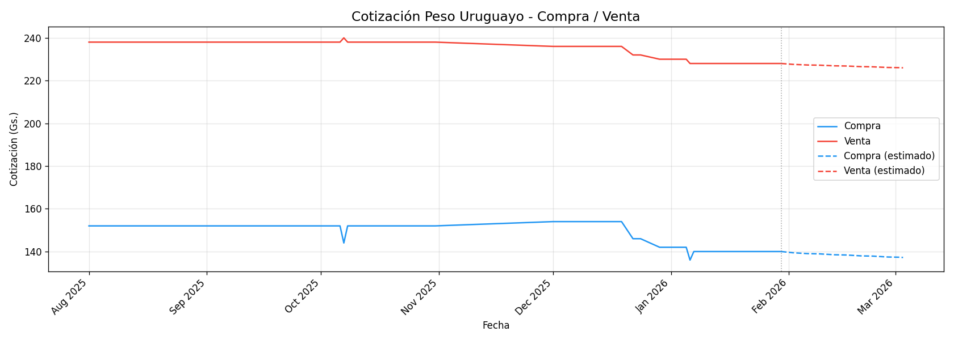
Fecha | Compra | Venta
2025-08-01 | 152 | 238
2025-08-02
2025-08-03
2025-08-04 | 152 | 238
2025-08-05 | 152 | 238
2025-08-06 | 152 | 238
2025-08-07 | 152 | 238
2025-08-08 | 152 | 238
2025-08-09
2025-08-10
2025-08-11 | 152 | 238
2025-08-12 | 152 | 238
2025-08-13 | 152 | 238
2025-08-14 | 152 | 238
2025-08-15
2025-08-16
2025-08-17
2025-08-18 | 152 | 238
2025-08-19 | 152 | 238
2025-08-20 | 152 | 238
2025-08-21 | 152 | 238
2025-08-22 | 152 | 238
2025-08-23
2025-08-24
2025-08-25 | 152 | 238
2025-08-26 | 152 | 238
2025-08-27 | 152 | 238
2025-08-28 | 152 | 238
2025-08-29 | 152 | 238
2025-08-30
2025-08-31
2025-10-01 | 152 | 238
2025-10-02 | 152 | 238
2025-10-03 | 152 | 238
2025-10-04
2025-10-05
2025-10-06 | 152 | 238
2025-10-07 | 144 | 240
2025-10-08 | 152 | 238
2025-10-09 | 152 | 238
2025-10-10 | 152 | 238
2025-10-11
2025-10-12
2025-10-13 | 152 | 238
2025-10-14 | 152 | 238
2025-10-15 | 152 | 238
2025-10-16 | 152 | 238
2025-10-17 | 152 | 238
2025-10-18
2025-10-19
2025-10-20 | 152 | 238
2025-10-21 | 152 | 238
2025-10-22 | 152 | 238
2025-10-23 | 152 | 238
2025-10-24 | 152 | 238
2025-10-25
2025-10-26
2025-10-27 | 152 | 238
2025-10-28 | 152 | 238
2025-10-29 | 152 | 238
2025-10-30 | 152 | 238
2025-10-31 | 152 | 238
2025-12-01 | 154 | 236
2025-12-02 | 154 | 236
2025-12-03 | 154 | 236
2025-12-04 | 154 | 236
2025-12-05 | 154 | 236
2025-12-06
2025-12-07
2025-12-08
2025-12-09 | 154 | 236
2025-12-10 | 154 | 236
2025-12-11 | 154 | 236
2025-12-12 | 154 | 236
2025-12-13
2025-12-14
2025-12-15 | 154 | 236
2025-12-16 | 154 | 236
2025-12-17 | 154 | 236
2025-12-18 | 154 | 236
2025-12-19 | 154 | 236
2025-12-20
2025-12-21
2025-12-22 | 146 | 232
2025-12-23 | 146 | 232
2025-12-24 | 146 | 232
2025-12-25
2025-12-26
2025-12-27
2025-12-28
2025-12-29 | 142 | 230
2025-12-30 | 142 | 230
2025-12-31
2026-01-01
2026-01-02 | 142 | 230
2026-01-03
2026-01-04
2026-01-05 | 142 | 230
2026-01-06 | 136 | 228
2026-01-07 | 140 | 228
2026-01-08 | 140 | 228
2026-01-09 | 140 | 228
2026-01-10
2026-01-11
2026-01-12 | 140 | 228
2026-01-13 | 140 | 228
2026-01-14 | 140 | 228
2026-01-15 | 140 | 228
2026-01-16 | 140 | 228
2026-01-17
2026-01-18
2026-01-19 | 140 | 228
2026-01-20 | 140 | 228
2026-01-21 | 140 | 228
2026-01-22 | 140 | 228
2026-01-23 | 140 | 228
2026-01-24
2026-01-25
2026-01-26 | 140 | 228
2026-01-27 | 140 | 228
2026-01-28 | 140 | 228
2026-01-29 | 140 | 228
2026-01-30 | 140 | 228
2026-01-31

Peso Chileno
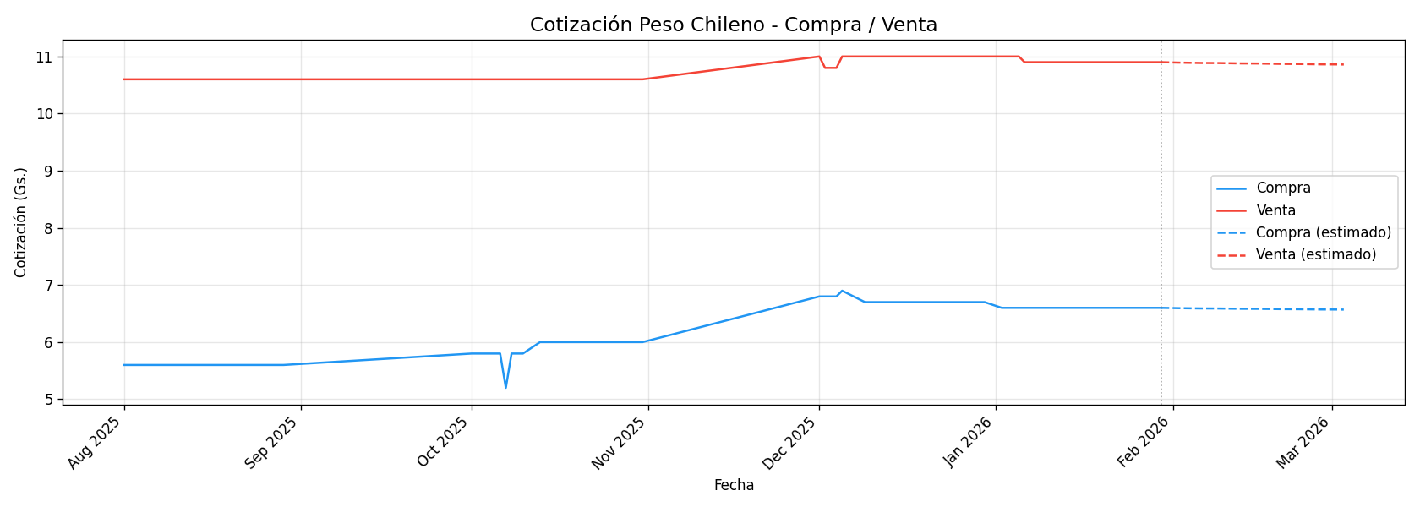
Fecha | Compra | Venta
2025-08-01 | 5.6 | 10.6
2025-08-02
2025-08-03
2025-08-04 | 5.6 | 10.6
2025-08-05 | 5.6 | 10.6
2025-08-06 | 5.6 | 10.6
2025-08-07 | 5.6 | 10.6
2025-08-08 | 5.6 | 10.6
2025-08-09
2025-08-10
2025-08-11 | 5.6 | 10.6
2025-08-12 | 5.6 | 10.6
2025-08-13 | 5.6 | 10.6
2025-08-14 | 5.6 | 10.6
2025-08-15
2025-08-16
2025-08-17
2025-08-18 | 5.6 | 10.6
2025-08-19 | 5.6 | 10.6
2025-08-20 | 5.6 | 10.6
2025-08-21 | 5.6 | 10.6
2025-08-22 | 5.6 | 10.6
2025-08-23
2025-08-24
2025-08-25 | 5.6 | 10.6
2025-08-26 | 5.6 | 10.6
2025-08-27 | 5.6 | 10.6
2025-08-28 | 5.6 | 10.6
2025-08-29 | 5.6 | 10.6
2025-08-30
2025-08-31
2025-10-01 | 5.8 | 10.6
2025-10-02 | 5.8 | 10.6
2025-10-03 | 5.8 | 10.6
2025-10-04
2025-10-05
2025-10-06 | 5.8 | 10.6
2025-10-07 | 5.2 | 10.6
2025-10-08 | 5.8 | 10.6
2025-10-09 | 5.8 | 10.6
2025-10-10 | 5.8 | 10.6
2025-10-11
2025-10-12
2025-10-13 | 6 | 10.6
2025-10-14 | 6 | 10.6
2025-10-15 | 6 | 10.6
2025-10-16 | 6 | 10.6
2025-10-17 | 6 | 10.6
2025-10-18
2025-10-19
2025-10-20 | 6 | 10.6
2025-10-21 | 6 | 10.6
2025-10-22 | 6 | 10.6
2025-10-23 | 6 | 10.6
2025-10-24 | 6 | 10.6
2025-10-25
2025-10-26
2025-10-27 | 6 | 10.6
2025-10-28 | 6 | 10.6
2025-10-29 | 6 | 10.6
2025-10-30 | 6 | 10.6
2025-10-31 | 6 | 10.6
2025-12-01 | 6.8 | 11
2025-12-02 | 6.8 | 10.8
2025-12-03 | 6.8 | 10.8
2025-12-04 | 6.8 | 10.8
2025-12-05 | 6.9 | 11
2025-12-06
2025-12-07
2025-12-08
2025-12-09 | 6.7 | 11
2025-12-10 | 6.7 | 11
2025-12-11 | 6.7 | 11
2025-12-12 | 6.7 | 11
2025-12-13
2025-12-14
2025-12-15 | 6.7 | 11
2025-12-16 | 6.7 | 11
2025-12-17 | 6.7 | 11
2025-12-18 | 6.7 | 11
2025-12-19 | 6.7 | 11
2025-12-20
2025-12-21
2025-12-22 | 6.7 | 11
2025-12-23 | 6.7 | 11
2025-12-24 | 6.7 | 11
2025-12-25
2025-12-26
2025-12-27
2025-12-28
2025-12-29 | 6.7 | 11
2025-12-30 | 6.7 | 11
2025-12-31
2026-01-01
2026-01-02 | 6.6 | 11
2026-01-03
2026-01-04
2026-01-05 | 6.6 | 11
2026-01-06 | 6.6 | 10.9
2026-01-07 | 6.6 | 10.9
2026-01-08 | 6.6 | 10.9
2026-01-09 | 6.6 | 10.9
2026-01-10
2026-01-11
2026-01-12 | 6.6 | 10.9
2026-01-13 | 6.6 | 10.9
2026-01-14 | 6.6 | 10.9
2026-01-15 | 6.6 | 10.9
2026-01-16 | 6.6 | 10.9
2026-01-17
2026-01-18
2026-01-19 | 6.6 | 10.9
2026-01-20 | 6.6 | 10.9
2026-01-21 | 6.6 | 10.9
2026-01-22 | 6.6 | 10.9
2026-01-23 | 6.6 | 10.9
2026-01-24
2026-01-25
2026-01-26 | 6.6 | 10.9
2026-01-27 | 6.6 | 10.9
2026-01-28 | 6.6 | 10.9
2026-01-29 | 6.6 | 10.9
2026-01-30 | 6.6 | 10.9
2026-01-31

Peso Boliviano
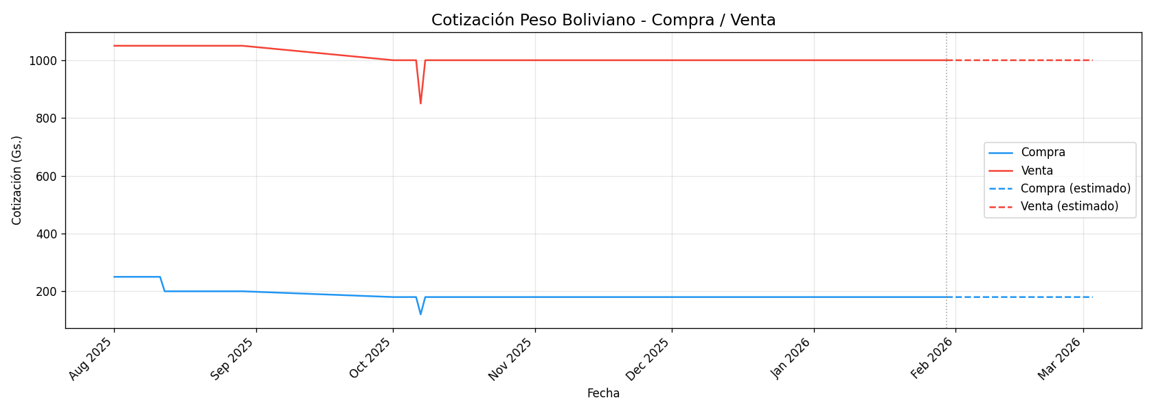
Fecha | Compra | Venta
2025-08-01 | 250 | 1050
2025-08-02
2025-08-03
2025-08-04 | 250 | 1050
2025-08-05 | 250 | 1050
2025-08-06 | 250 | 1050
2025-08-07 | 250 | 1050
2025-08-08 | 250 | 1050
2025-08-09
2025-08-10
2025-08-11 | 250 | 1050
2025-08-12 | 200 | 1050
2025-08-13 | 200 | 1050
2025-08-14 | 200 | 1050
2025-08-15
2025-08-16
2025-08-17
2025-08-18 | 200 | 1050
2025-08-19 | 200 | 1050
2025-08-20 | 200 | 1050
2025-08-21 | 200 | 1050
2025-08-22 | 200 | 1050
2025-08-23
2025-08-24
2025-08-25 | 200 | 1050
2025-08-26 | 200 | 1050
2025-08-27 | 200 | 1050
2025-08-28 | 200 | 1050
2025-08-29 | 200 | 1050
2025-08-30
2025-08-31
2025-10-01 | 180 | 1000
2025-10-02 | 180 | 1000
2025-10-03 | 180 | 1000
2025-10-04
2025-10-05
2025-10-06 | 180 | 1000
2025-10-07 | 120 | 850
2025-10-08 | 180 | 1000
2025-10-09 | 180 | 1000
2025-10-10 | 180 | 1000
2025-10-11
2025-10-12
2025-10-13 | 180 | 1000
2025-10-14 | 180 | 1000
2025-10-15 | 180 | 1000
2025-10-16 | 180 | 1000
2025-10-17 | 180 | 1000
2025-10-18
2025-10-19
2025-10-20 | 180 | 1000
2025-10-21 | 180 | 1000
2025-10-22 | 180 | 1000
2025-10-23 | 180 | 1000
2025-10-24 | 180 | 1000
2025-10-25
2025-10-26
2025-10-27 | 180 | 1000
2025-10-28 | 180 | 1000
2025-10-29 | 180 | 1000
2025-10-30 | 180 | 1000
2025-10-31 | 180 | 1000
2025-12-01 | 180 | 1000
2025-12-02 | 180 | 1000
2025-12-03 | 180 | 1000
2025-12-04 | 180 | 1000
2025-12-05 | 180 | 1000
2025-12-06
2025-12-07
2025-12-08
2025-12-09 | 180 | 1000
2025-12-10 | 180 | 1000
2025-12-11 | 180 | 1000
2025-12-12 | 180 | 1000
2025-12-13
2025-12-14
2025-12-15 | 180 | 1000
2025-12-16 | 180 | 1000
2025-12-17 | 180 | 1000
2025-12-18 | 180 | 1000
2025-12-19 | 180 | 1000
2025-12-20
2025-12-21
2025-12-22 | 180 | 1000
2025-12-23 | 180 | 1000
2025-12-24 | 180 | 1000
2025-12-25
2025-12-26
2025-12-27
2025-12-28
2025-12-29 | 180 | 1000
2025-12-30 | 180 | 1000
2025-12-31
2026-01-01
2026-01-02 | 180 | 1000
2026-01-03
2026-01-04
2026-01-05 | 180 | 1000
2026-01-06 | 180 | 1000
2026-01-07 | 180 | 1000
2026-01-08 | 180 | 1000
2026-01-09 | 180 | 1000
2026-01-10
2026-01-11
2026-01-12 | 180 | 1000
2026-01-13 | 180 | 1000
2026-01-14 | 180 | 1000
2026-01-15 | 180 | 1000
2026-01-16 | 180 | 1000
2026-01-17
2026-01-18
2026-01-19 | 180 | 1000
2026-01-20 | 180 | 1000
2026-01-21 | 180 | 1000
2026-01-22 | 180 | 1000
2026-01-23 | 180 | 1000
2026-01-24
2026-01-25
2026-01-26 | 180 | 1000
2026-01-27 | 180 | 1000
2026-01-28 | 180 | 1000
2026-01-29 | 180 | 1000
2026-01-30 | 180 | 1000
2026-01-31

Franco Suizo
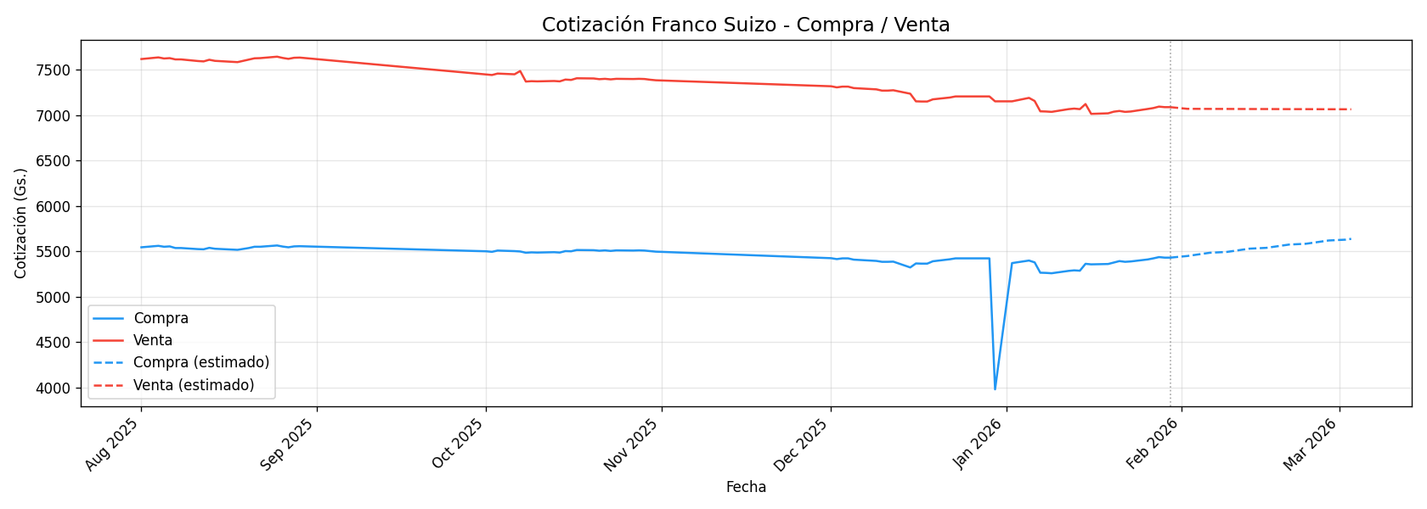
Fecha | Compra | Venta
2025-08-01 | 5544 | 7618
2025-08-02
2025-08-03
2025-08-04 | 5560 | 7636
2025-08-05 | 5550 | 7624
2025-08-06 | 5554 | 7628
2025-08-07 | 5536 | 7614
2025-08-08 | 5536 | 7614
2025-08-09
2025-08-10
2025-08-11 | 5524 | 7596
2025-08-12 | 5522 | 7592
2025-08-13 | 5538 | 7610
2025-08-14 | 5528 | 7598
2025-08-15
2025-08-16
2025-08-17
2025-08-18 | 5516 | 7584
2025-08-19 | 5526 | 7598
2025-08-20 | 5536 | 7612
2025-08-21 | 5550 | 7626
2025-08-22 | 5550 | 7628
2025-08-23
2025-08-24
2025-08-25 | 5564 | 7644
2025-08-26 | 5552 | 7630
2025-08-27 | 5544 | 7620
2025-08-28 | 5554 | 7632
2025-08-29 | 5556 | 7634
2025-08-30
2025-08-31
2025-10-01 | 5500 | 7448
2025-10-02 | 5494 | 7442
2025-10-03 | 5508 | 7458
2025-10-04
2025-10-05
2025-10-06 | 5502 | 7450
2025-10-07 | 5498 | 7486
2025-10-08 | 5484 | 7370
2025-10-09 | 5488 | 7374
2025-10-10 | 5486 | 7372
2025-10-11
2025-10-12
2025-10-13 | 5490 | 7376
2025-10-14 | 5486 | 7372
2025-10-15 | 5502 | 7392
2025-10-16 | 5500 | 7388
2025-10-17 | 5514 | 7406
2025-10-18
2025-10-19
2025-10-20 | 5512 | 7404
2025-10-21 | 5506 | 7396
2025-10-22 | 5510 | 7400
2025-10-23 | 5504 | 7394
2025-10-24 | 5510 | 7400
2025-10-25
2025-10-26
2025-10-27 | 5508 | 7398
2025-10-28 | 5510 | 7400
2025-10-29 | 5508 | 7398
2025-10-30 | 5502 | 7390
2025-10-31 | 5496 | 7384
2025-12-01 | 5424 | 7318
2025-12-02 | 5414 | 7306
2025-12-03 | 5422 | 7314
2025-12-04 | 5422 | 7314
2025-12-05 | 5408 | 7298
2025-12-06
2025-12-07
2025-12-08
2025-12-09 | 5394 | 7284
2025-12-10 | 5384 | 7270
2025-12-11 | 5384 | 7270
2025-12-12 | 5386 | 7274
2025-12-13
2025-12-14
2025-12-15 | 5322 | 7236
2025-12-16 | 5366 | 7152
2025-12-17 | 5364 | 7150
2025-12-18 | 5364 | 7150
2025-12-19 | 5390 | 7174
2025-12-20
2025-12-21
2025-12-22 | 5412 | 7194
2025-12-23 | 5422 | 7206
2025-12-24 | 5422 | 7206
2025-12-25
2025-12-26
2025-12-27
2025-12-28
2025-12-29 | 5422 | 7206
2025-12-30 | 3979 | 7152
2025-12-31
2026-01-01
2026-01-02 | 5370 | 7152
2026-01-03
2026-01-04
2026-01-05 | 5398 | 7190
2026-01-06 | 5378 | 7156
2026-01-07 | 5264 | 7042
2026-01-08 | 5262 | 7040
2026-01-09 | 5258 | 7036
2026-01-10
2026-01-11
2026-01-12 | 5284 | 7066
2026-01-13 | 5290 | 7072
2026-01-14 | 5286 | 7066
2026-01-15 | 5362 | 7122
2026-01-16 | 5356 | 7014
2026-01-17
2026-01-18
2026-01-19 | 5360 | 7020
2026-01-20 | 5376 | 7038
2026-01-21 | 5392 | 7046
2026-01-22 | 5384 | 7036
2026-01-23 | 5388 | 7040
2026-01-24
2026-01-25
2026-01-26 | 5410 | 7068
2026-01-27 | 5422 | 7078
2026-01-28 | 5436 | 7094
2026-01-29 | 5430 | 7088
2026-01-30 | 5430 | 7088
2026-01-31

Libra Esterlina
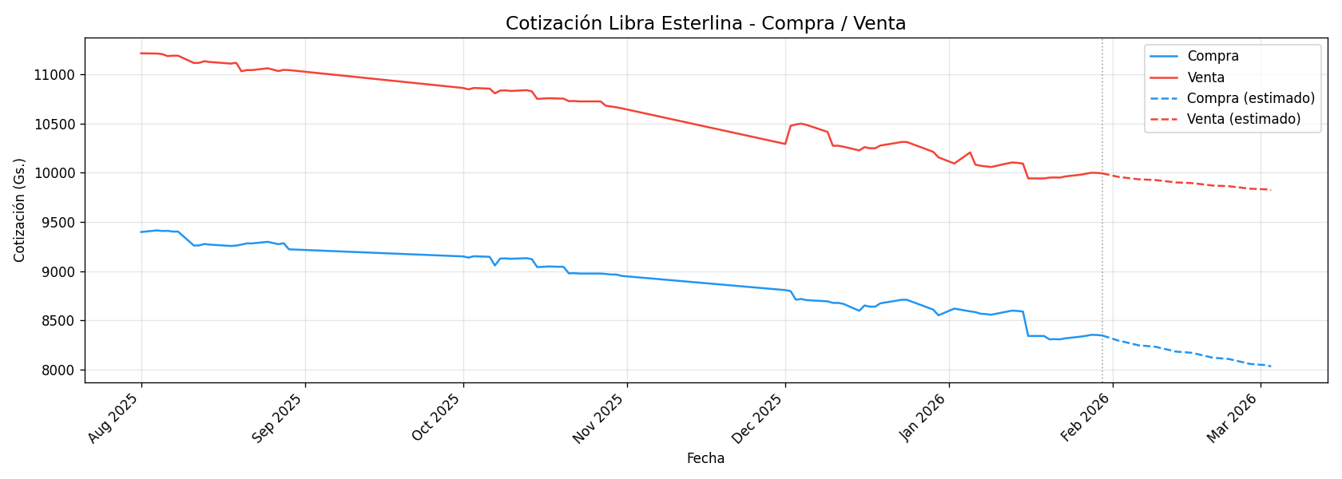
Fecha | Compra | Venta
2025-08-01 | 9398 | 11212
2025-08-02
2025-08-03
2025-08-04 | 9414 | 11210
2025-08-05 | 9408 | 11204
2025-08-06 | 9410 | 11184
2025-08-07 | 9402 | 11188
2025-08-08 | 9402 | 11188
2025-08-09
2025-08-10
2025-08-11 | 9260 | 11114
2025-08-12 | 9262 | 11116
2025-08-13 | 9276 | 11132
2025-08-14 | 9270 | 11124
2025-08-15
2025-08-16
2025-08-17
2025-08-18 | 9256 | 11108
2025-08-19 | 9260 | 11116
2025-08-20 | 9270 | 11030
2025-08-21 | 9282 | 11042
2025-08-22 | 9282 | 11042
2025-08-23
2025-08-24
2025-08-25 | 9298 | 11060
2025-08-26 | 9286 | 11046
2025-08-27 | 9274 | 11032
2025-08-28 | 9284 | 11044
2025-08-29 | 9222 | 11042
2025-08-30
2025-08-31
2025-10-01 | 9150 | 10860
2025-10-02 | 9138 | 10846
2025-10-03 | 9152 | 10860
2025-10-04
2025-10-05
2025-10-06 | 9146 | 10854
2025-10-07 | 9058 | 10806
2025-10-08 | 9128 | 10834
2025-10-09 | 9130 | 10836
2025-10-10 | 9126 | 10830
2025-10-11
2025-10-12
2025-10-13 | 9132 | 10838
2025-10-14 | 9122 | 10826
2025-10-15 | 9042 | 10750
2025-10-16 | 9044 | 10752
2025-10-17 | 9048 | 10756
2025-10-18
2025-10-19
2025-10-20 | 9044 | 10752
2025-10-21 | 8978 | 10726
2025-10-22 | 8980 | 10728
2025-10-23 | 8976 | 10724
2025-10-24 | 8976 | 10724
2025-10-25
2025-10-26
2025-10-27 | 8976 | 10724
2025-10-28 | 8972 | 10680
2025-10-29 | 8966 | 10672
2025-10-30 | 8966 | 10664
2025-10-31 | 8952 | 10654
2025-12-01 | 8808 | 10292
2025-12-02 | 8798 | 10476
2025-12-03 | 8710 | 10490
2025-12-04 | 8718 | 10498
2025-12-05 | 8706 | 10486
2025-12-06
2025-12-07
2025-12-08
2025-12-09 | 8694 | 10414
2025-12-10 | 8678 | 10274
2025-12-11 | 8678 | 10274
2025-12-12 | 8668 | 10264
2025-12-13
2025-12-14
2025-12-15 | 8598 | 10226
2025-12-16 | 8652 | 10260
2025-12-17 | 8640 | 10248
2025-12-18 | 8640 | 10248
2025-12-19 | 8674 | 10276
2025-12-20
2025-12-21
2025-12-22 | 8700 | 10302
2025-12-23 | 8710 | 10312
2025-12-24 | 8710 | 10312
2025-12-25
2025-12-26
2025-12-27
2025-12-28
2025-12-29 | 8610 | 10212
2025-12-30 | 8552 | 10156
2025-12-31
2026-01-01
2026-01-02 | 8620 | 10093.333333
2026-01-03
2026-01-04
2026-01-05 | 8592 | 10206
2026-01-06 | 8584 | 10082
2026-01-07 | 8568 | 10070
2026-01-08 | 8564 | 10064
2026-01-09 | 8558 | 10058
2026-01-10
2026-01-11
2026-01-12 | 8590 | 10094
2026-01-13 | 8600 | 10104
2026-01-14 | 8596 | 10100
2026-01-15 | 8590 | 10092
2026-01-16 | 8342 | 9942
2026-01-17
2026-01-18
2026-01-19 | 8342 | 9942
2026-01-20 | 8308 | 9950
2026-01-21 | 8310 | 9952
2026-01-22 | 8308 | 9950
2026-01-23 | 8318 | 9962
2026-01-24
2026-01-25
2026-01-26 | 8336 | 9980
2026-01-27 | 8344 | 9990
2026-01-28 | 8354 | 10000
2026-01-29 | 8352 | 9998
2026-01-30 | 8348 | 9994
2026-01-31

Corona Sueca
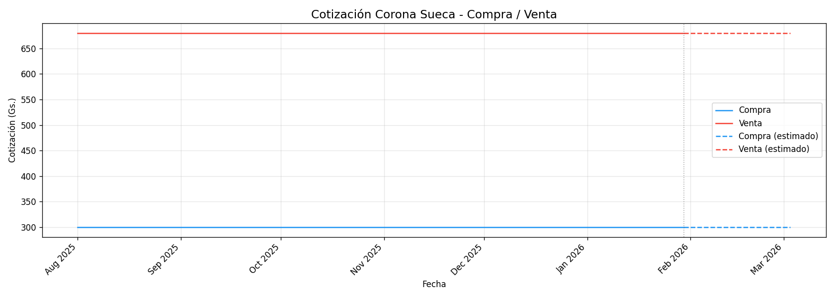
Fecha | Compra | Venta
2025-08-01 | 300 | 680
2025-08-02
2025-08-03
2025-08-04 | 300 | 680
2025-08-05 | 300 | 680
2025-08-06 | 300 | 680
2025-08-07 | 300 | 680
2025-08-08 | 300 | 680
2025-08-09
2025-08-10
2025-08-11 | 300 | 680
2025-08-12 | 300 | 680
2025-08-13 | 300 | 680
2025-08-14 | 300 | 680
2025-08-15
2025-08-16
2025-08-17
2025-08-18 | 300 | 680
2025-08-19 | 300 | 680
2025-08-20 | 300 | 680
2025-08-21 | 300 | 680
2025-08-22 | 300 | 680
2025-08-23
2025-08-24
2025-08-25 | 300 | 680
2025-08-26 | 300 | 680
2025-08-27 | 300 | 680
2025-08-28 | 300 | 680
2025-08-29 | 300 | 680
2025-08-30
2025-08-31
2025-10-01 | 300 | 680
2025-10-02 | 300 | 680
2025-10-03 | 300 | 680
2025-10-04
2025-10-05
2025-10-06 | 300 | 680
2025-10-07 | 300 | 680
2025-10-08 | 300 | 680
2025-10-09 | 300 | 680
2025-10-10 | 300 | 680
2025-10-11
2025-10-12
2025-10-13 | 300 | 680
2025-10-14 | 300 | 680
2025-10-15 | 300 | 680
2025-10-16 | 300 | 680
2025-10-17 | 300 | 680
2025-10-18
2025-10-19
2025-10-20 | 300 | 680
2025-10-21 | 300 | 680
2025-10-22 | 300 | 680
2025-10-23 | 300 | 680
2025-10-24 | 300 | 680
2025-10-25
2025-10-26
2025-10-27 | 300 | 680
2025-10-28 | 300 | 680
2025-10-29 | 300 | 680
2025-10-30 | 300 | 680
2025-10-31 | 300 | 680
2025-12-01 | 300 | 680
2025-12-02 | 300 | 680
2025-12-03 | 300 | 680
2025-12-04 | 300 | 680
2025-12-05 | 300 | 680
2025-12-06
2025-12-07
2025-12-08
2025-12-09 | 300 | 680
2025-12-10 | 300 | 680
2025-12-11 | 300 | 680
2025-12-12 | 300 | 680
2025-12-13
2025-12-14
2025-12-15 | 300 | 680
2025-12-16 | 300 | 680
2025-12-17 | 300 | 680
2025-12-18 | 300 | 680
2025-12-19 | 300 | 680
2025-12-20
2025-12-21
2025-12-22 | 300 | 680
2025-12-23 | 300 | 680
2025-12-24 | 300 | 680
2025-12-25
2025-12-26
2025-12-27
2025-12-28
2025-12-29 | 300 | 680
2025-12-30 | 300 | 680
2025-12-31
2026-01-01
2026-01-02 | 300 | 680
2026-01-03
2026-01-04
2026-01-05 | 300 | 680
2026-01-06 | 300 | 680
2026-01-07 | 300 | 680
2026-01-08 | 300 | 680
2026-01-09 | 300 | 680
2026-01-10
2026-01-11
2026-01-12 | 300 | 680
2026-01-13 | 300 | 680
2026-01-14 | 300 | 680
2026-01-15 | 300 | 680
2026-01-16 | 300 | 680
2026-01-17
2026-01-18
2026-01-19 | 300 | 680
2026-01-20 | 300 | 680
2026-01-21 | 300 | 680
2026-01-22 | 300 | 680
2026-01-23 | 300 | 680
2026-01-24
2026-01-25
2026-01-26 | 300 | 680
2026-01-27 | 300 | 680
2026-01-28 | 300 | 680
2026-01-29 | 300 | 680
2026-01-30 | 300 | 680
2026-01-31

Corona Danesa
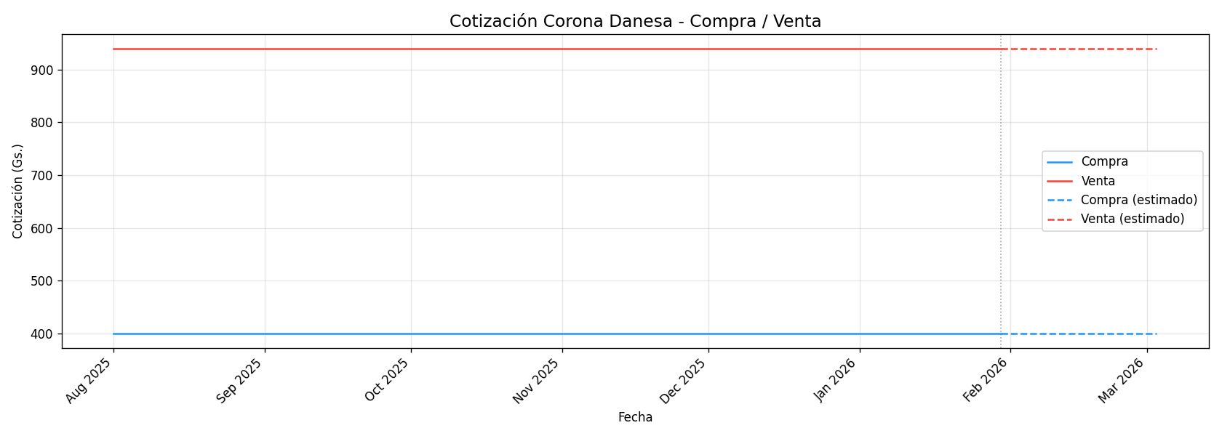
Fecha | Compra | Venta
2025-08-01 | 400 | 940
2025-08-02
2025-08-03
2025-08-04 | 400 | 940
2025-08-05 | 400 | 940
2025-08-06 | 400 | 940
2025-08-07 | 400 | 940
2025-08-08 | 400 | 940
2025-08-09
2025-08-10
2025-08-11 | 400 | 940
2025-08-12 | 400 | 940
2025-08-13 | 400 | 940
2025-08-14 | 400 | 940
2025-08-15
2025-08-16
2025-08-17
2025-08-18 | 400 | 940
2025-08-19 | 400 | 940
2025-08-20 | 400 | 940
2025-08-21 | 400 | 940
2025-08-22 | 400 | 940
2025-08-23
2025-08-24
2025-08-25 | 400 | 940
2025-08-26 | 400 | 940
2025-08-27 | 400 | 940
2025-08-28 | 400 | 940
2025-08-29 | 400 | 940
2025-08-30
2025-08-31
2025-10-01 | 400 | 940
2025-10-02 | 400 | 940
2025-10-03 | 400 | 940
2025-10-04
2025-10-05
2025-10-06 | 400 | 940
2025-10-07 | 400 | 940
2025-10-08 | 400 | 940
2025-10-09 | 400 | 940
2025-10-10 | 400 | 940
2025-10-11
2025-10-12
2025-10-13 | 400 | 940
2025-10-14 | 400 | 940
2025-10-15 | 400 | 940
2025-10-16 | 400 | 940
2025-10-17 | 400 | 940
2025-10-18
2025-10-19
2025-10-20 | 400 | 940
2025-10-21 | 400 | 940
2025-10-22 | 400 | 940
2025-10-23 | 400 | 940
2025-10-24 | 400 | 940
2025-10-25
2025-10-26
2025-10-27 | 400 | 940
2025-10-28 | 400 | 940
2025-10-29 | 400 | 940
2025-10-30 | 400 | 940
2025-10-31 | 400 | 940
2025-12-01 | 400 | 940
2025-12-02 | 400 | 940
2025-12-03 | 400 | 940
2025-12-04 | 400 | 940
2025-12-05 | 400 | 940
2025-12-06
2025-12-07
2025-12-08
2025-12-09 | 400 | 940
2025-12-10 | 400 | 940
2025-12-11 | 400 | 940
2025-12-12 | 400 | 940
2025-12-13
2025-12-14
2025-12-15 | 400 | 940
2025-12-16 | 400 | 940
2025-12-17 | 400 | 940
2025-12-18 | 400 | 940
2025-12-19 | 400 | 940
2025-12-20
2025-12-21
2025-12-22 | 400 | 940
2025-12-23 | 400 | 940
2025-12-24 | 400 | 940
2025-12-25
2025-12-26
2025-12-27
2025-12-28
2025-12-29 | 400 | 940
2025-12-30 | 400 | 940
2025-12-31
2026-01-01
2026-01-02 | 400 | 940
2026-01-03
2026-01-04
2026-01-05 | 400 | 940
2026-01-06 | 400 | 940
2026-01-07 | 400 | 940
2026-01-08 | 400 | 940
2026-01-09 | 400 | 940
2026-01-10
2026-01-11
2026-01-12 | 400 | 940
2026-01-13 | 400 | 940
2026-01-14 | 400 | 940
2026-01-15 | 400 | 940
2026-01-16 | 400 | 940
2026-01-17
2026-01-18
2026-01-19 | 400 | 940
2026-01-20 | 400 | 940
2026-01-21 | 400 | 940
2026-01-22 | 400 | 940
2026-01-23 | 400 | 940
2026-01-24
2026-01-25
2026-01-26 | 400 | 940
2026-01-27 | 400 | 940
2026-01-28 | 400 | 940
2026-01-29 | 400 | 940
2026-01-30 | 400 | 940
2026-01-31

Dólar Canadiense
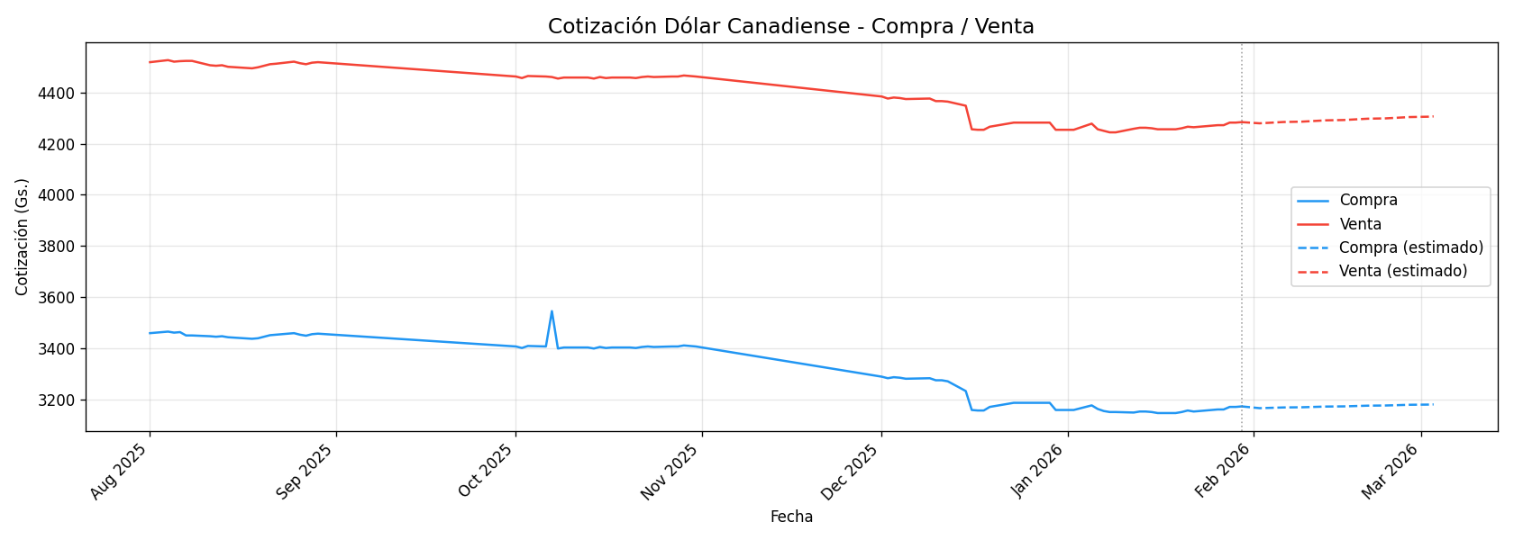
Fecha | Compra | Venta
2025-08-01 | 3460 | 4518
2025-08-02
2025-08-03
2025-08-04 | 3466 | 4526
2025-08-05 | 3462 | 4520
2025-08-06 | 3464 | 4522
2025-08-07 | 3451 | 4523
2025-08-08 | 3451 | 4523
2025-08-09
2025-08-10
2025-08-11 | 3448 | 4506
2025-08-12 | 3446 | 4504
2025-08-13 | 3448 | 4506
2025-08-14 | 3444 | 4500
2025-08-15
2025-08-16
2025-08-17
2025-08-18 | 3438 | 4494
2025-08-19 | 3440 | 4498
2025-08-20 | 3446 | 4504
2025-08-21 | 3452 | 4510
2025-08-22 | 3454 | 4512
2025-08-23
2025-08-24
2025-08-25 | 3460 | 4520
2025-08-26 | 3454 | 4514
2025-08-27 | 3450 | 4510
2025-08-28 | 3456 | 4516
2025-08-29 | 3458 | 4518
2025-08-30
2025-08-31
2025-10-01 | 3408 | 4462
2025-10-02 | 3402 | 4456
2025-10-03 | 3410 | 4464
2025-10-04
2025-10-05
2025-10-06 | 3408 | 4462
2025-10-07 | 3546 | 4460
2025-10-08 | 3400 | 4454
2025-10-09 | 3404 | 4458
2025-10-10 | 3404 | 4458
2025-10-11
2025-10-12
2025-10-13 | 3404 | 4458
2025-10-14 | 3400 | 4454
2025-10-15 | 3406 | 4460
2025-10-16 | 3402 | 4456
2025-10-17 | 3404 | 4458
2025-10-18
2025-10-19
2025-10-20 | 3404 | 4458
2025-10-21 | 3402 | 4456
2025-10-22 | 3406 | 4460
2025-10-23 | 3408 | 4462
2025-10-24 | 3406 | 4460
2025-10-25
2025-10-26
2025-10-27 | 3408 | 4462
2025-10-28 | 3408 | 4462
2025-10-29 | 3412 | 4466
2025-10-30 | 3410 | 4464
2025-10-31 | 3408 | 4462
2025-12-01 | 3290 | 4384
2025-12-02 | 3284 | 4376
2025-12-03 | 3288 | 4380
2025-12-04 | 3286 | 4378
2025-12-05 | 3282 | 4374
2025-12-06
2025-12-07
2025-12-08
2025-12-09 | 3284 | 4376
2025-12-10 | 3276 | 4366
2025-12-11 | 3276 | 4366
2025-12-12 | 3272 | 4364
2025-12-13
2025-12-14
2025-12-15 | 3234 | 4348
2025-12-16 | 3160 | 4256
2025-12-17 | 3158 | 4254
2025-12-18 | 3158 | 4254
2025-12-19 | 3172 | 4266
2025-12-20
2025-12-21
2025-12-22 | 3184 | 4278
2025-12-23 | 3188 | 4282
2025-12-24 | 3188 | 4282
2025-12-25
2025-12-26
2025-12-27
2025-12-28
2025-12-29 | 3188 | 4282
2025-12-30 | 3160 | 4254
2025-12-31
2026-01-01
2026-01-02 | 3160 | 4254
2026-01-03
2026-01-04
2026-01-05 | 3178 | 4278
2026-01-06 | 3164 | 4256
2026-01-07 | 3156 | 4250
2026-01-08 | 3152 | 4244
2026-01-09 | 3152 | 4244
2026-01-10
2026-01-11
2026-01-12 | 3150 | 4258
2026-01-13 | 3154 | 4262
2026-01-14 | 3154 | 4262
2026-01-15 | 3152 | 4260
2026-01-16 | 3148 | 4256
2026-01-17
2026-01-18
2026-01-19 | 3148 | 4256
2026-01-20 | 3152 | 4260
2026-01-21 | 3158 | 4266
2026-01-22 | 3154 | 4264
2026-01-23 | 3156 | 4266
2026-01-24
2026-01-25
2026-01-26 | 3162 | 4272
2026-01-27 | 3162 | 4272
2026-01-28 | 3172 | 4282
2026-01-29 | 3172 | 4282
2026-01-30 | 3174 | 4284
2026-01-31

Dólar Australiano
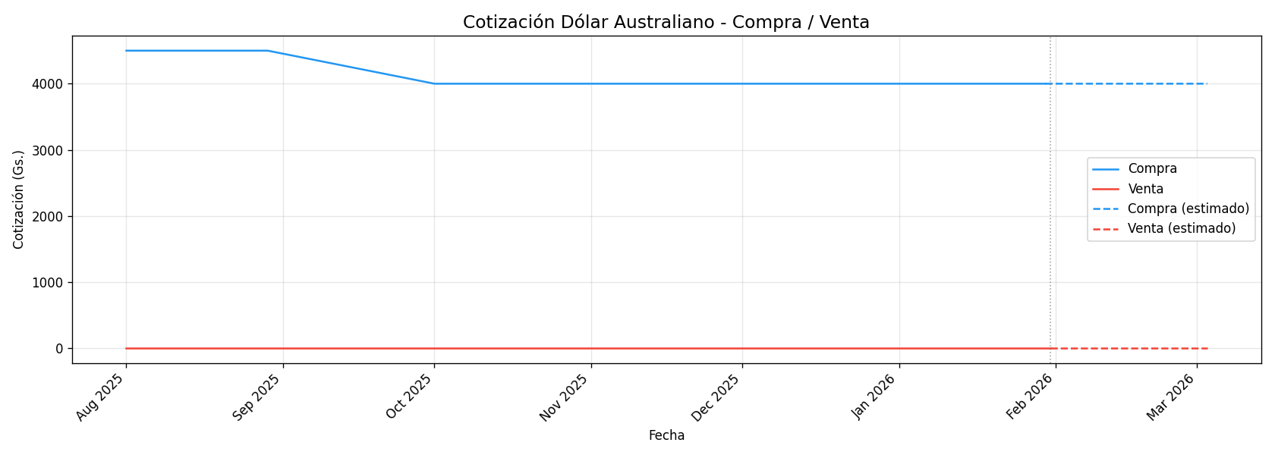
Fecha | Compra | Venta
2025-08-01 | 4500 | 0
2025-08-02 |  | 0
2025-08-03 |  | 0
2025-08-04 | 4500 | 0
2025-08-05 | 4500 | 0
2025-08-06 | 4500 | 0
2025-08-07 | 4500 | 0
2025-08-08 | 4500 | 0
2025-08-09 |  | 0
2025-08-10 |  | 0
2025-08-11 | 4500 | 0
2025-08-12 | 4500 | 0
2025-08-13 | 4500 | 0
2025-08-14 | 4500 | 0
2025-08-15 |  | 0
2025-08-16 |  | 0
2025-08-17 |  | 0
2025-08-18 | 4500 | 0
2025-08-19 | 4500 | 0
2025-08-20 | 4500 | 0
2025-08-21 | 4500 | 0
2025-08-22 | 4500 | 0
2025-08-23 |  | 0
2025-08-24 |  | 0
2025-08-25 | 4500 | 0
2025-08-26 | 4500 | 0
2025-08-27 | 4500 | 0
2025-08-28 | 4500 | 0
2025-08-29 | 4500 | 0
2025-08-30 |  | 0
2025-08-31 |  | 0
2025-10-01 | 4000 | 0
2025-10-02 | 4000 | 0
2025-10-03 | 4000 | 0
2025-10-04 |  | 0
2025-10-05 |  | 0
2025-10-06 | 4000 | 0
2025-10-07 | 4000 | 0
2025-10-08 | 4000 | 0
2025-10-09 | 4000 | 0
2025-10-10 | 4000 | 0
2025-10-11 |  | 0
2025-10-12 |  | 0
2025-10-13 | 4000 | 0
2025-10-14 | 4000 | 0
2025-10-15 | 4000 | 0
2025-10-16 | 4000 | 0
2025-10-17 | 4000 | 0
2025-10-18 |  | 0
2025-10-19 |  | 0
2025-10-20 | 4000 | 0
2025-10-21 | 4000 | 0
2025-10-22 | 4000 | 0
2025-10-23 | 4000 | 0
2025-10-24 | 4000 | 0
2025-10-25 |  | 0
2025-10-26 |  | 0
2025-10-27 | 4000 | 0
2025-10-28 | 4000 | 0
2025-10-29 | 4000 | 0
2025-10-30 | 4000 | 0
2025-10-31 | 4000 | 0
2025-12-01 | 4000 | 0
2025-12-02 | 4000 | 0
2025-12-03 | 4000 | 0
2025-12-04 | 4000 | 0
2025-12-05 | 4000 | 0
2025-12-06 |  | 0
2025-12-07 |  | 0
2025-12-08 |  | 0
2025-12-09 | 4000 | 0
2025-12-10 | 4000 | 0
2025-12-11 | 4000 | 0
2025-12-12 | 4000 | 0
2025-12-13 |  | 0
2025-12-14 |  | 0
2025-12-15 | 4000 | 0
2025-12-16 | 4000 | 0
2025-12-17 | 4000 | 0
2025-12-18 | 4000 | 0
2025-12-19 | 4000 | 0
2025-12-20 |  | 0
2025-12-21 |  | 0
2025-12-22 | 4000 | 0
2025-12-23 | 4000 | 0
2025-12-24 | 4000 | 0
2025-12-25 |  | 0
2025-12-26 |  | 0
2025-12-27 |  | 0
2025-12-28 |  | 0
2025-12-29 | 4000 | 0
2025-12-30 | 4000 | 0
2025-12-31 |  | 0
2026-01-01 |  | 0
2026-01-02 | 4000 | 0
2026-01-03 |  | 0
2026-01-04 |  | 0
2026-01-05 | 4000 | 0
2026-01-06 | 4000 | 0
2026-01-07 | 4000 | 0
2026-01-08 | 4000 | 0
2026-01-09 | 4000 | 0
2026-01-10 |  | 0
2026-01-11 |  | 0
2026-01-12 | 4000 | 0
2026-01-13 | 4000 | 0
2026-01-14 | 4000 | 0
2026-01-15 | 4000 | 0
2026-01-16 | 4000 | 0
2026-01-17 |  | 0
2026-01-18 |  | 0
2026-01-19 | 4000 | 0
2026-01-20 | 4000 | 0
2026-01-21 | 4000 | 0
2026-01-22 | 4000 | 0
2026-01-23 | 4000 | 0
2026-01-24 |  | 0
2026-01-25 |  | 0
2026-01-26 | 4000 | 0
2026-01-27 | 4000 | 0
2026-01-28 | 4000 | 0
2026-01-29 | 4000 | 0
2026-01-30 | 4000 | 0
2026-01-31 |  | 0

